総括表
令和7年度交差点交通量調査報告書
交差点名 |  |  |  | №45 保土ヶ谷1丁目（本陣跡前）【-】 |  |  |  |  | 調査年月日 |  |  | 2025-11-26 |  |  |  | 天候 | 晴 れ |  |  | 45
所在地 |  |  |  | 保土ケ谷区保土ケ谷町１丁目 |  |  |  |  | 調査時間帯 |  |  | 7:00～19:00（12時間合計） |  |  |  |  |  |  |  | 保土ヶ谷1丁目（本陣跡前）
 |  |  |  |  |  |  |  |  |  |  |  |  |  |  |  |  |  |  |  | -
 |  |  |  |  |  |  |  |  |  |  |  |  |  |  |  |  |  |  |  | 保土ケ谷区保土ケ谷町１丁目
 |  |  |  |  |  |  |  |  |  |  |  |  |  |  |  |  |  |  |  | 2025-11-26
 |  |  |  |  |  |  |  |  |  |  |  |  |  |  |  |  |  |  |  | 晴 れ

保土ヶ谷1丁目（本陣跡前）

出典：保土ヶ谷区ガイドマップ

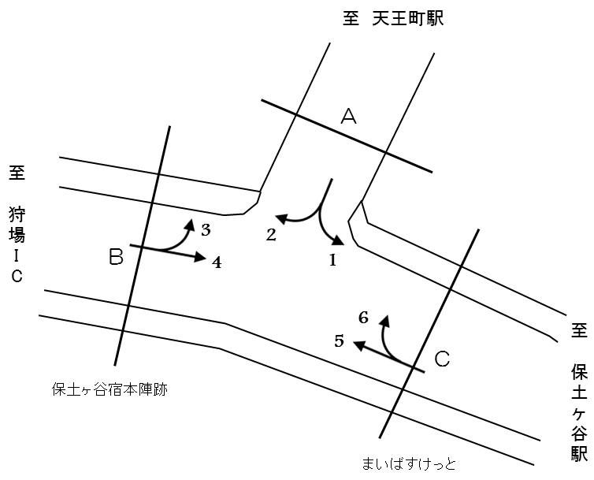

方向別交通量集計表
断面 | 方向 | 二輪車 | 乗用車 | バス | 小型 貨物車 | 大型 貨物車 | 大型計 | 小型計 | 合計 | 断面 | 方向 | 二輪車 | 乗用車 | バス | 小型 貨物車 | 大型 貨物車 | 大型計 | 小型計 | 合計
A | 1 | 7 | 13 | 0 | 5 | 0 | 0 | 18 | 18 | C | 5 | 799 | 5,814 | 233 | 2,118 | 1,073 | 1,306 | 7,932 | 9,238
 | 2 | 6 | 50 | 0 | 4 | 7 | 7 | 54 | 61 |  | 6 | 36 | 126 | 0 | 35 | 8 | 8 | 161 | 169

 | 計 | 13 | 63 | 0 | 9 | 7 | 7 | 72 | 79 |  | 計 | 835 | 5,940 | 233 | 2,153 | 1,081 | 1,314 | 8,093 | 9,407
B | 3 | 57 | 405 | 1 | 144 | 34 | 35 | 549 | 584
 | 4 | 1,038 | 7,747 | 300 | 2,721 | 1,194 | 1,494 | 10,468 | 11,962

 | 計 | 1,095 | 8,152 | 301 | 2,865 | 1,228 | 1,529 | 11,017 | 12,546

変動図
 | 調査年月日 | 調 査 方 向 案 内 図
 | 2025-11-26
 | 調査時間
 | 7：00～19：00（12時間）
 | 調査地点
 | №45 保土ヶ谷1丁目（本陣跡前）【-】
 | 凡例
小型車
大型車混入率
大型車
 | 流入計Ａ（1+2） |  | 流入計Ａ（1+2） |  |  |  | 流出計Ａ（3+6） |  |  |  | 断面計Ａ
 |  |  |  | 小型車 | 大型車 | 大型車混入率 |  | 小型車 | 大型車 | 大型車混入率 |  | 小型車 | 大型車 | 大型車混入率
 |  |  | 7-8 | 2 | 0 | 0.0 | 7-8 | 16 | 0 | 0.0 | 7-8 | 18 | 0 | 0.0
 |  |  | 8-9 | 1 | 1 | 50.0 | 8-9 | 36 | 1 | 2.7 | 8-9 | 37 | 2 | 5.1
 |  |  | 9-10 | 6 | 0 | 0.0 | 9-10 | 58 | 6 | 9.4 | 9-10 | 64 | 6 | 8.6
 |  |  | 10-11 | 11 | 1 | 8.3 | 10-11 | 65 | 4 | 5.8 | 10-11 | 76 | 5 | 6.2
 |  |  | 11-12 | 5 | 0 | 0.0 | 11-12 | 74 | 5 | 6.3 | 11-12 | 79 | 5 | 6.0
 |  |  | 12-13 | 7 | 3 | 30.0 | 12-13 | 61 | 4 | 6.2 | 12-13 | 68 | 7 | 9.3
 |  |  | 13-14 | 7 | 1 | 12.5 | 13-14 | 62 | 6 | 8.8 | 13-14 | 69 | 7 | 9.2
 |  |  | 14-15 | 4 | 1 | 20.0 | 14-15 | 76 | 4 | 5.0 | 14-15 | 80 | 5 | 5.9
 |  |  | 15-16 | 5 | 0 | 0.0 | 15-16 | 65 | 6 | 8.5 | 15-16 | 70 | 6 | 7.9
 |  |  | 16-17 | 9 | 0 | 0.0 | 16-17 | 79 | 3 | 3.7 | 16-17 | 88 | 3 | 3.3
 |  |  | 17-18 | 6 | 0 | 0.0 | 17-18 | 59 | 4 | 6.3 | 17-18 | 65 | 4 | 5.8
 |  |  | 18-19 | 9 | 0 | 0.0 | 18-19 | 59 | 0 | 0.0 | 18-19 | 68 | 0 | 0.0
 | 流出計Ａ（3+6）

 | 断面計Ａ

自 動 車 交 通 量 時 間 変 動 図
 | 流入計Ｂ（3+4） |  | 流入計Ｂ（3+4） |  |  |  | 流出計Ｂ（2+5） |  |  |  | 断面計Ｂ
 |  |  |  | 小型車 | 大型車 | 大型車混入率 |  | 小型車 | 大型車 | 大型車混入率 |  | 小型車 | 大型車 | 大型車混入率
 |  |  | 7-8 | 1055 | 177 | 14.4 | 7-8 | 665 | 136 | 17.0 | 7-8 | 1720 | 313 | 15.4
 |  |  | 8-9 | 1002 | 144 | 12.6 | 8-9 | 656 | 121 | 15.6 | 8-9 | 1658 | 265 | 13.8
 |  |  | 9-10 | 976 | 138 | 12.4 | 9-10 | 614 | 150 | 19.6 | 9-10 | 1590 | 288 | 15.3
 |  |  | 10-11 | 878 | 182 | 17.2 | 10-11 | 560 | 127 | 18.5 | 10-11 | 1438 | 309 | 17.7
 |  |  | 11-12 | 845 | 195 | 18.8 | 11-12 | 617 | 123 | 16.6 | 11-12 | 1462 | 318 | 17.9
 |  |  | 12-13 | 968 | 158 | 14.0 | 12-13 | 610 | 128 | 17.3 | 12-13 | 1578 | 286 | 15.3
 |  |  | 13-14 | 756 | 116 | 13.3 | 13-14 | 686 | 112 | 14.0 | 13-14 | 1442 | 228 | 13.7
 |  |  | 14-15 | 806 | 117 | 12.7 | 14-15 | 666 | 121 | 15.4 | 14-15 | 1472 | 238 | 13.9
 |  |  | 15-16 | 998 | 93 | 8.5 | 15-16 | 731 | 102 | 12.2 | 15-16 | 1729 | 195 | 10.1
 |  |  | 16-17 | 1035 | 70 | 6.3 | 16-17 | 661 | 78 | 10.6 | 16-17 | 1696 | 148 | 8.0
 |  |  | 17-18 | 896 | 66 | 6.9 | 17-18 | 741 | 61 | 7.6 | 17-18 | 1637 | 127 | 7.2
 |  |  | 18-19 | 802 | 73 | 8.3 | 18-19 | 779 | 54 | 6.5 | 18-19 | 1581 | 127 | 7.4
 | 流出計Ｂ（2+5）

 | 断面計Ｂ

自 動 車 交 通 量 時 間 変 動 図
 | 流入計Ｃ（5+6） |  | 流入計Ｃ（5+6） |  |  |  | 流出計Ｃ（1+4） |  |  |  | 断面計Ｃ
 |  |  |  | 小型車 | 大型車 | 大型車混入率 |  | 小型車 | 大型車 | 大型車混入率 |  | 小型車 | 大型車 | 大型車混入率
 |  |  | 7-8 | 663 | 136 | 17.0 | 7-8 | 1039 | 177 | 14.6 | 7-8 | 1702 | 313 | 15.5
 |  |  | 8-9 | 661 | 121 | 15.5 | 8-9 | 972 | 144 | 12.9 | 8-9 | 1633 | 265 | 14.0
 |  |  | 9-10 | 628 | 153 | 19.6 | 9-10 | 938 | 135 | 12.6 | 9-10 | 1566 | 288 | 15.5
 |  |  | 10-11 | 571 | 126 | 18.1 | 10-11 | 835 | 178 | 17.6 | 10-11 | 1406 | 304 | 17.8
 |  |  | 11-12 | 629 | 123 | 16.4 | 11-12 | 788 | 190 | 19.4 | 11-12 | 1417 | 313 | 18.1
 |  |  | 12-13 | 619 | 126 | 16.9 | 12-13 | 923 | 155 | 14.4 | 12-13 | 1542 | 281 | 15.4
 |  |  | 13-14 | 699 | 113 | 13.9 | 13-14 | 714 | 112 | 13.6 | 13-14 | 1413 | 225 | 13.7
 |  |  | 14-15 | 690 | 121 | 14.9 | 14-15 | 758 | 114 | 13.1 | 14-15 | 1448 | 235 | 14.0
 |  |  | 15-16 | 744 | 102 | 12.1 | 15-16 | 951 | 87 | 8.4 | 15-16 | 1695 | 189 | 10.0
 |  |  | 16-17 | 663 | 78 | 10.5 | 16-17 | 967 | 67 | 6.5 | 16-17 | 1630 | 145 | 8.2
 |  |  | 17-18 | 738 | 61 | 7.6 | 17-18 | 840 | 62 | 6.9 | 17-18 | 1578 | 123 | 7.2
 |  |  | 18-19 | 788 | 54 | 6.4 | 18-19 | 761 | 73 | 8.8 | 18-19 | 1549 | 127 | 7.6
 | 流出計Ｃ（1+4）

 | 断面計Ｃ

自 動 車 交 通 量 時 間 変 動 図

